基本計算
S=a+ar+ar^2+ar^3+ar^4...的公式解

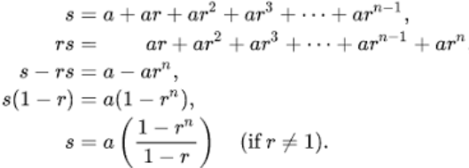

 | /// <summary> /// 取得a+ar+ar^2+ar^3....+ar^(n-1)的總和，但r不能等於1 /// </summary> public static float GetSumOfQ1(int _a, float _r, int _n) { if (_r == 1) { Debug.LogError("r不能等於1"); return 0; } float s = _a * ((1 - Mathf.Pow(_r, _n)) / (1 - _r)); return s; }

ax^2+bx+c的公式解

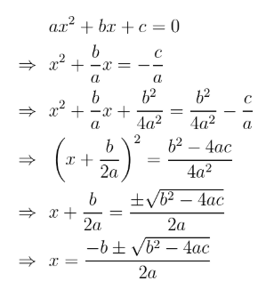

 | /// <summary> /// ax2+bx+c=0的公式解 2a分支-b加減根號b平方減4ac /// </summary> public static double QuadraticForm(float _a, float _b, float _c, bool _pos) { var preRoot = Mathf.Pow(_b, 2) - (4 * _a * _c); if (preRoot < 0) { return double.NaN; } else { var sgn = _pos ? 1 : -1; return (sgn * Mathf.Sqrt(preRoot) - _b) / (2.0 * _a); } }

取得a+(a+b)+(a+2b)+(a+3b)+(a+4b)共n階的總和

 | 梯形公式

 | /// <summary> /// 取得a+(a+b)+(a+2b)+(a+3b)+(a+4b)共n階的總和 /// </summary> public static float GetSumOfQ2(int _a, float _b, int _n) { float s = (_a + (_a + _b * (_n - 1))) * _n / 2; return s; }

機率
排列
由n個不同物件中取出r個物件(每個物件只能出現1次，而且順序是具有意義的)

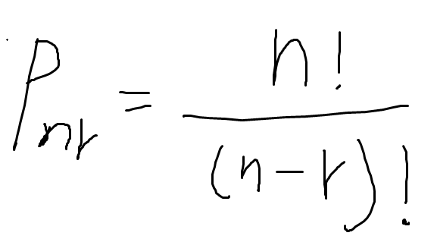

組合
由n個不同物件中取出r個物件(每個物件只能出現1次，但不考慮順序)

期望值
一個玩家對某種遊戲賭金獲利的「期望值」EV(Expected value)指的是「長期玩這個遊戲的平均獲利」

大數據法則 | n= | 10
 | r= | 10
 |  | 0.0009765625
 |  | 0.24609375 | 0.205078125 | 0.1171875 | 0.0439453125 | 0.009765625 | 0.0009765625
 |  | 0.623046875

